Magnitude Summary
 | M<3 | 3≤M<5 | M≥5 | Jumlah Total | Gempa Dirasakan | Gempa Merusak
2026-03-01 | 32 | 4 | 0 | 36 | 1 | 0
2026-03-02 | 17 | 4 | 0 | 21 | 0 | 0
2026-03-03 | 20 | 6 | 0 | 26 | 0 | 0
2026-03-04 | 27 | 2 | 0 | 29 | 0 | 0
2026-03-05 | 34 | 2 | 0 | 36 | 0 | 0
2026-03-06 | 24 | 8 | 0 | 32 | 0 | 0
2026-03-07 | 35 | 0 | 0 | 35 | 0 | 0
2026-03-08 | 29 | 4 | 0 | 33 | 0 | 0
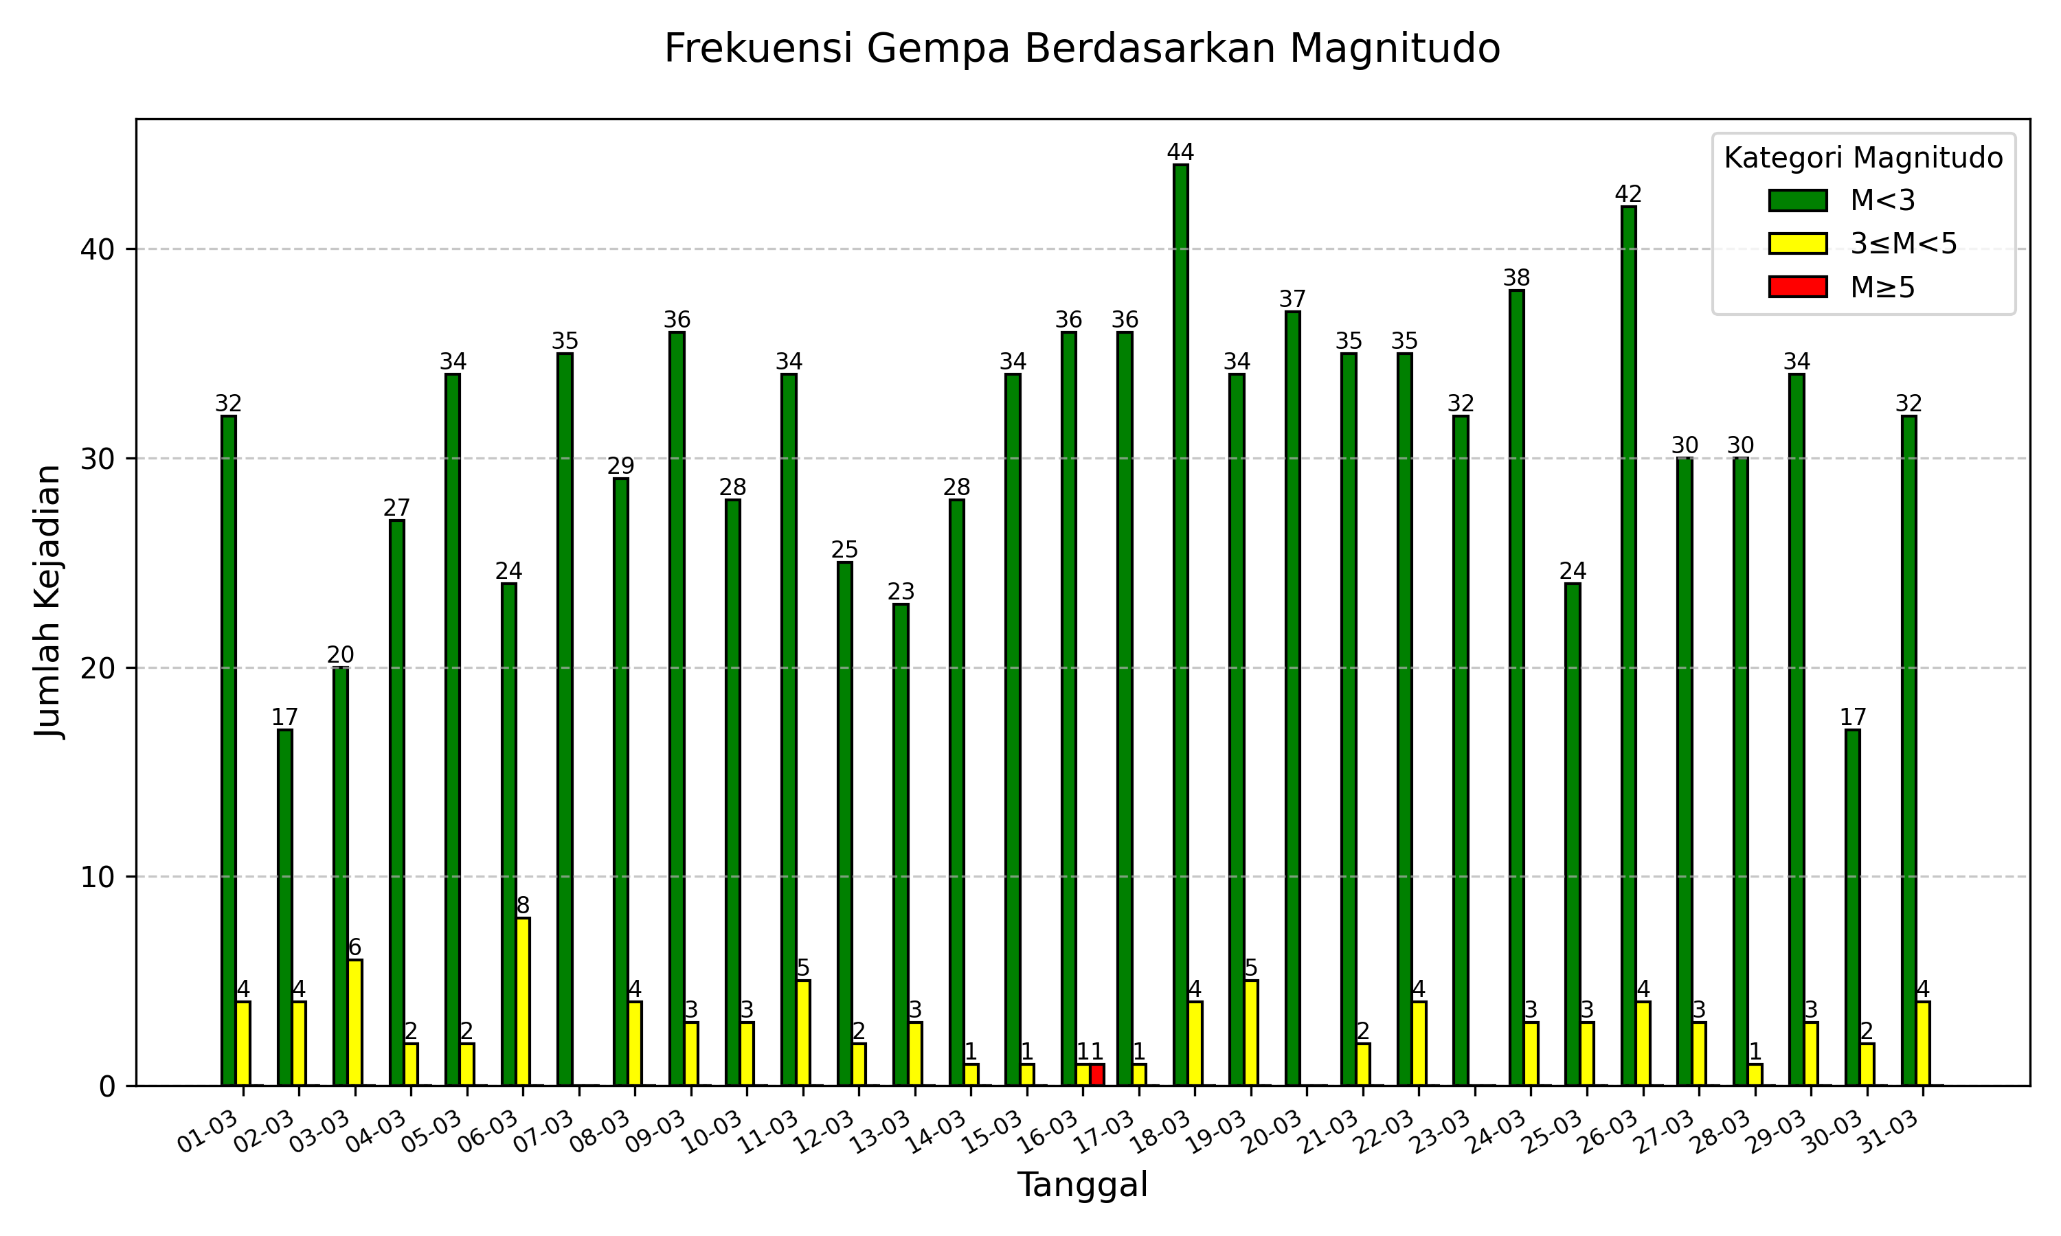
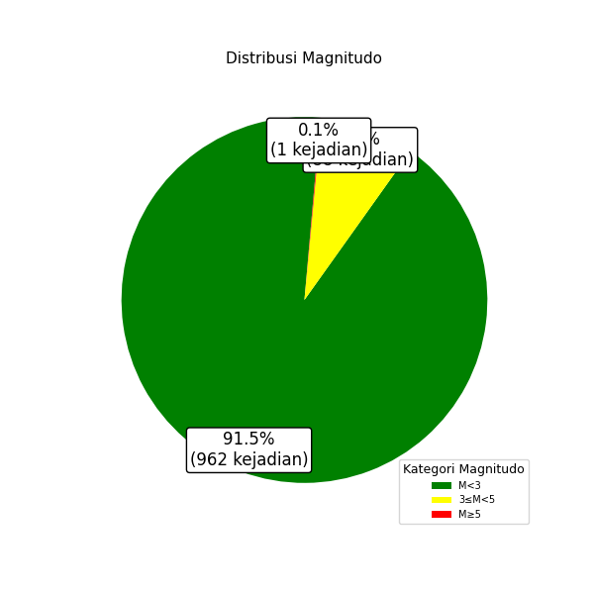
2026-03-09 | 36 | 3 | 0 | 39 | 0 | 0
2026-03-10 | 28 | 3 | 0 | 31 | 0 | 0
2026-03-11 | 34 | 5 | 0 | 39 | 1 | 0
2026-03-12 | 25 | 2 | 0 | 27 | 0 | 0
2026-03-13 | 23 | 3 | 0 | 26 | 0 | 0
2026-03-14 | 28 | 1 | 0 | 29 | 0 | 0
2026-03-15 | 34 | 1 | 0 | 35 | 0 | 0
2026-03-16 | 36 | 1 | 1 | 38 | 1 | 0
2026-03-17 | 36 | 1 | 0 | 37 | 0 | 0
2026-03-18 | 44 | 4 | 0 | 48 | 0 | 0
2026-03-19 | 34 | 5 | 0 | 39 | 0 | 0
2026-03-20 | 37 | 0 | 0 | 37 | 0 | 0
2026-03-21 | 35 | 2 | 0 | 37 | 0 | 0
2026-03-22 | 35 | 4 | 0 | 39 | 0 | 0
2026-03-23 | 32 | 0 | 0 | 32 | 1 | 0
2026-03-24 | 38 | 3 | 0 | 41 | 0 | 0
2026-03-25 | 24 | 3 | 0 | 27 | 0 | 0
2026-03-26 | 42 | 4 | 0 | 46 | 1 | 0
2026-03-27 | 30 | 3 | 0 | 33 | 0 | 0
2026-03-28 | 30 | 1 | 0 | 31 | 0 | 0
2026-03-29 | 34 | 3 | 0 | 37 | 0 | 0
2026-03-30 | 17 | 2 | 0 | 19 | 0 | 0
2026-03-31 | 32 | 4 | 0 | 36 | 0 | 0
Jumlah Gempa | 962 | 88 | 1 | 1051 | 5 | 0

Depth Summary
 | D≤60 km | 60<D≤300 km | D>300 km | Jumlah Total | Gempa Dirasakan | Gempa Merusak
2026-03-01 | 31 | 5 | 0 | 36 | 1 | 0
2026-03-02 | 17 | 4 | 0 | 21 | 0 | 0
2026-03-03 | 23 | 3 | 0 | 26 | 0 | 0
2026-03-04 | 25 | 4 | 0 | 29 | 0 | 0
2026-03-05 | 32 | 4 | 0 | 36 | 0 | 0
2026-03-06 | 25 | 7 | 0 | 32 | 0 | 0
2026-03-07 | 29 | 6 | 0 | 35 | 0 | 0
2026-03-08 | 28 | 5 | 0 | 33 | 0 | 0
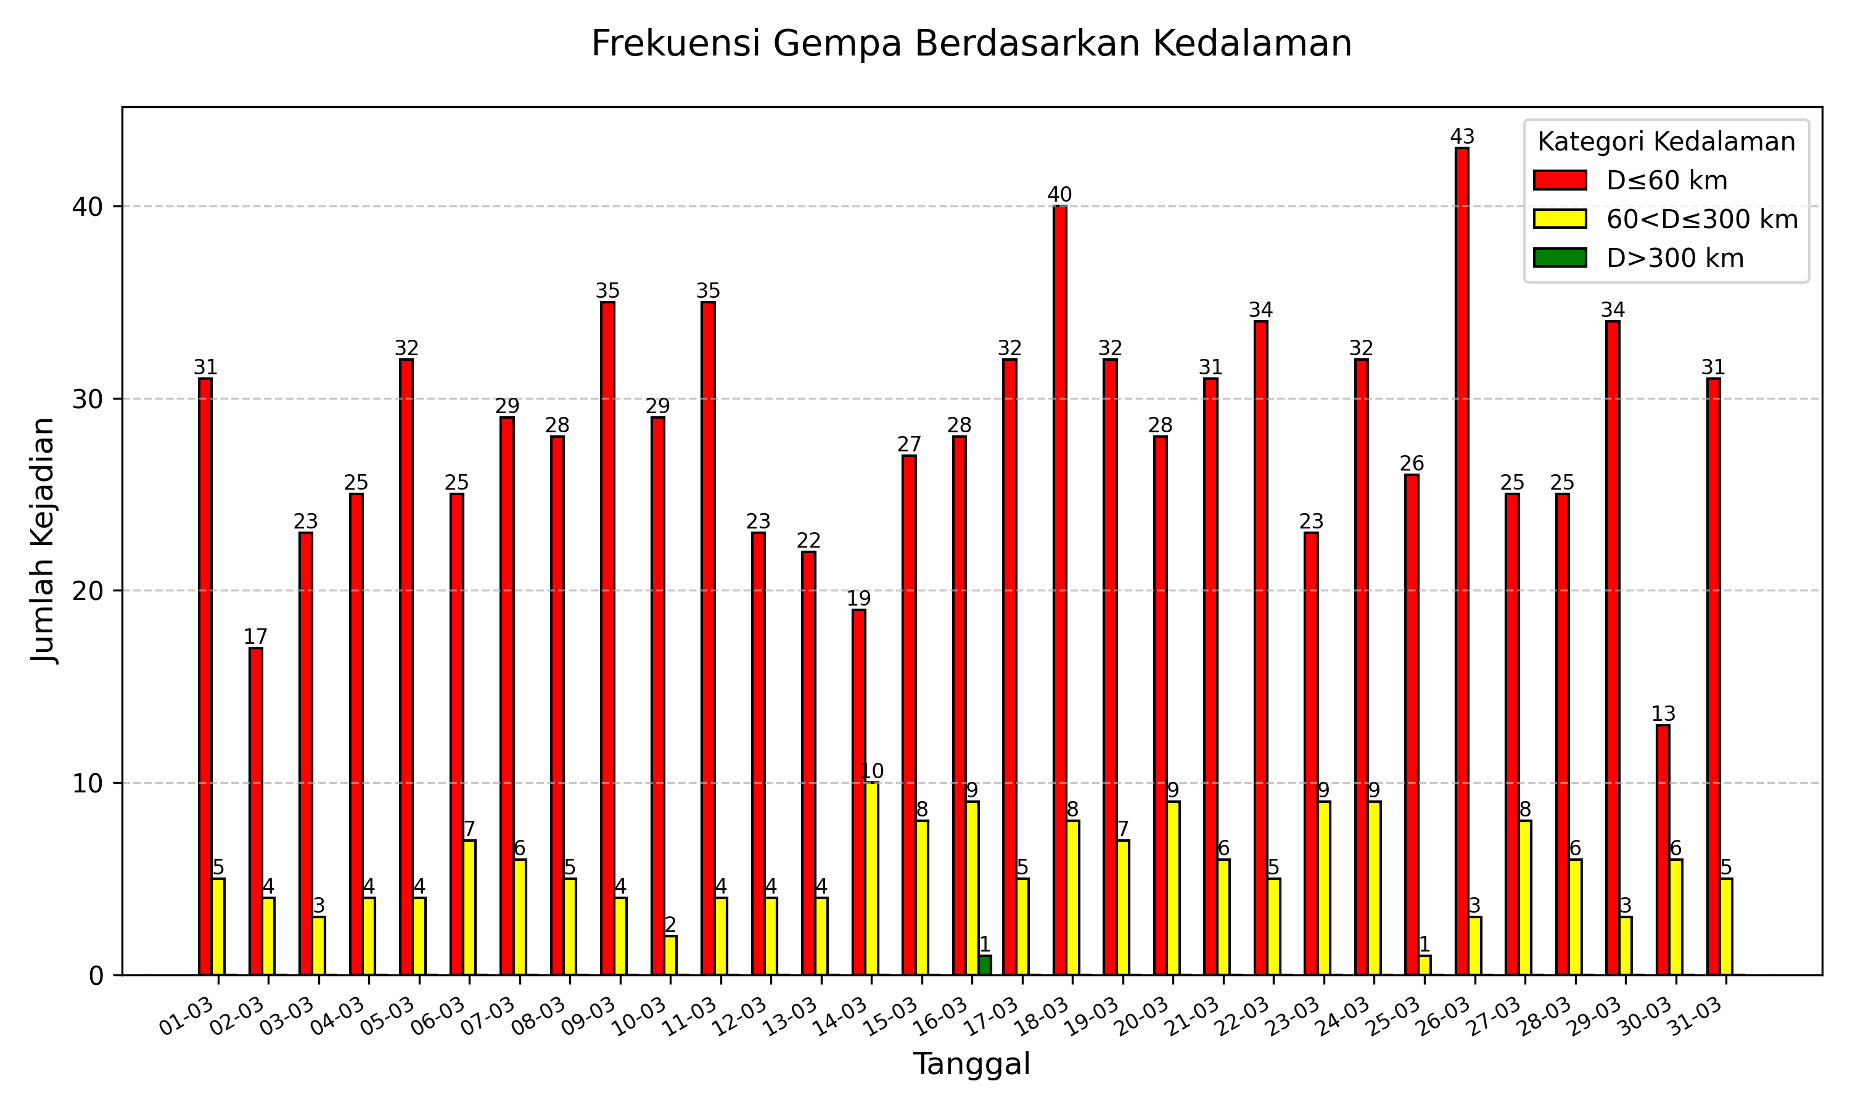
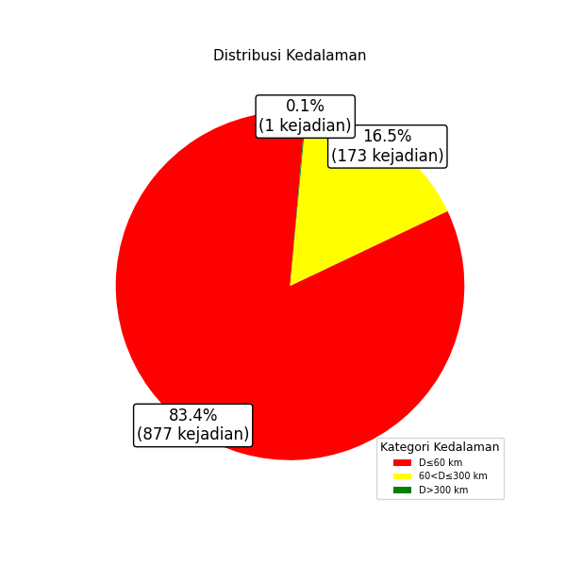
2026-03-09 | 35 | 4 | 0 | 39 | 0 | 0
2026-03-10 | 29 | 2 | 0 | 31 | 0 | 0
2026-03-11 | 35 | 4 | 0 | 39 | 1 | 0
2026-03-12 | 23 | 4 | 0 | 27 | 0 | 0
2026-03-13 | 22 | 4 | 0 | 26 | 0 | 0
2026-03-14 | 19 | 10 | 0 | 29 | 0 | 0
2026-03-15 | 27 | 8 | 0 | 35 | 0 | 0
2026-03-16 | 28 | 9 | 1 | 38 | 1 | 0
2026-03-17 | 32 | 5 | 0 | 37 | 0 | 0
2026-03-18 | 40 | 8 | 0 | 48 | 0 | 0
2026-03-19 | 32 | 7 | 0 | 39 | 0 | 0
2026-03-20 | 28 | 9 | 0 | 37 | 0 | 0
2026-03-21 | 31 | 6 | 0 | 37 | 0 | 0
2026-03-22 | 34 | 5 | 0 | 39 | 0 | 0
2026-03-23 | 23 | 9 | 0 | 32 | 1 | 0
2026-03-24 | 32 | 9 | 0 | 41 | 0 | 0
2026-03-25 | 26 | 1 | 0 | 27 | 0 | 0
2026-03-26 | 43 | 3 | 0 | 46 | 1 | 0
2026-03-27 | 25 | 8 | 0 | 33 | 0 | 0
2026-03-28 | 25 | 6 | 0 | 31 | 0 | 0
2026-03-29 | 34 | 3 | 0 | 37 | 0 | 0
2026-03-30 | 13 | 6 | 0 | 19 | 0 | 0
2026-03-31 | 31 | 5 | 0 | 36 | 0 | 0
Jumlah Gempa | 877 | 173 | 1 | 1051 | 5 | 0

